მაისი
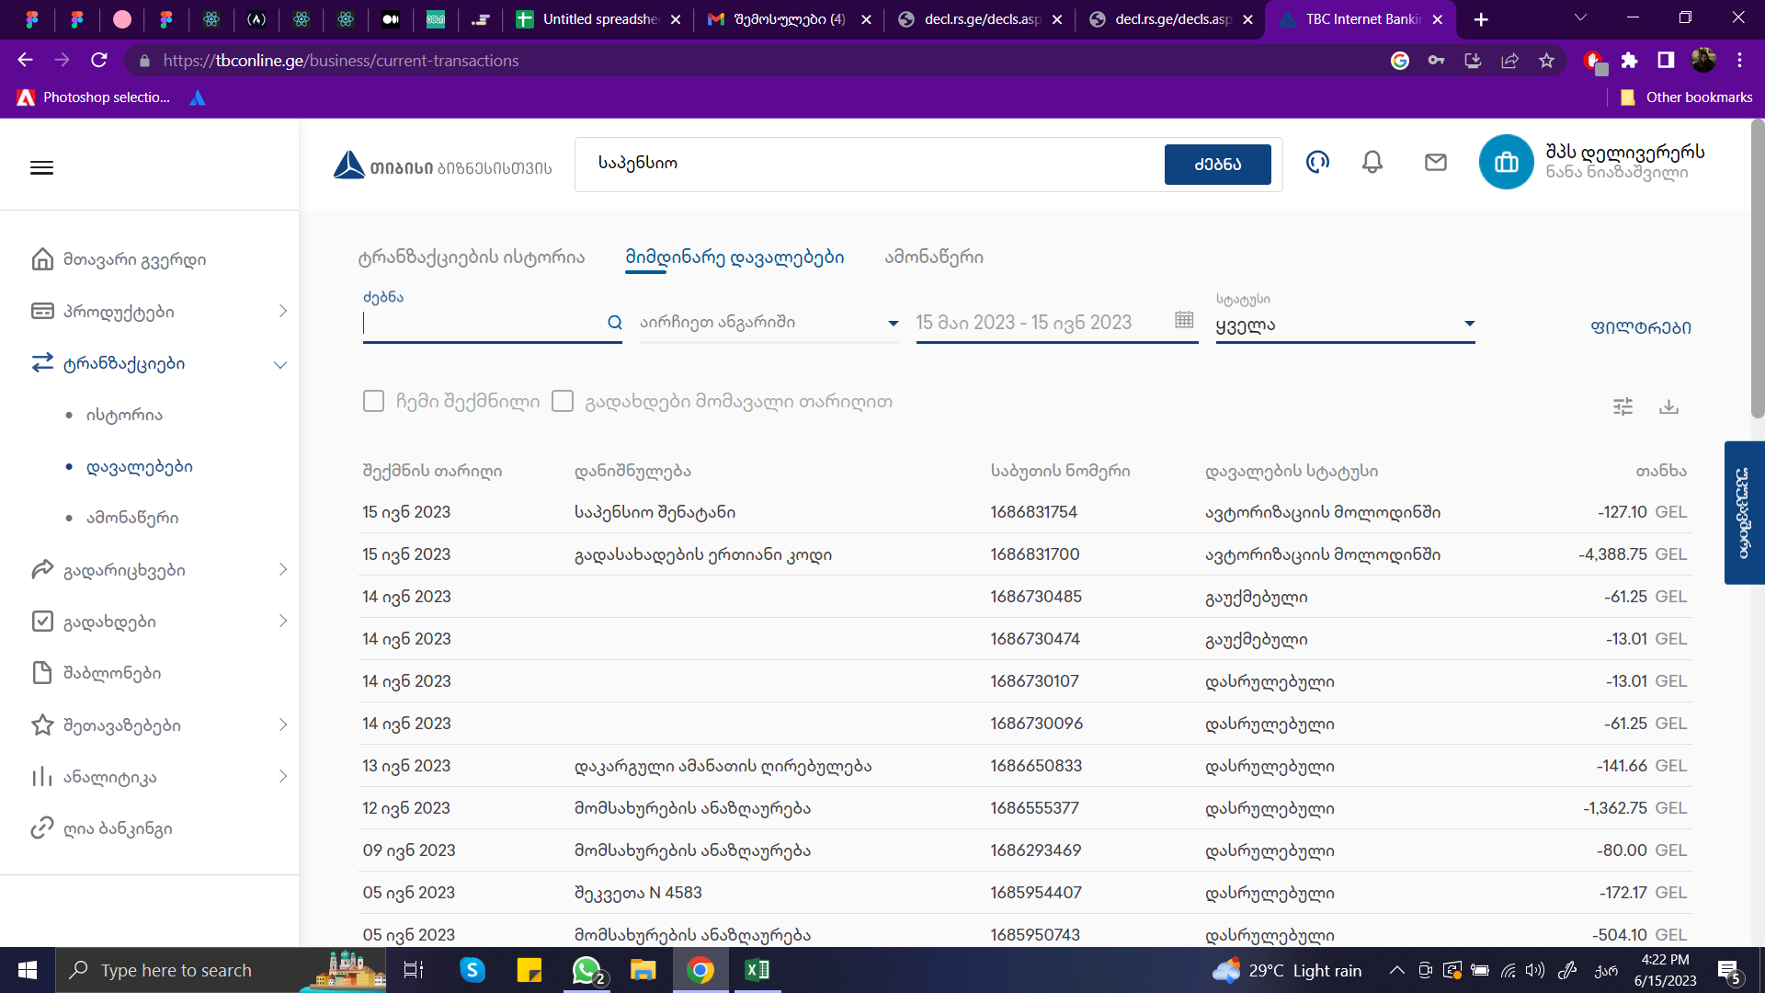
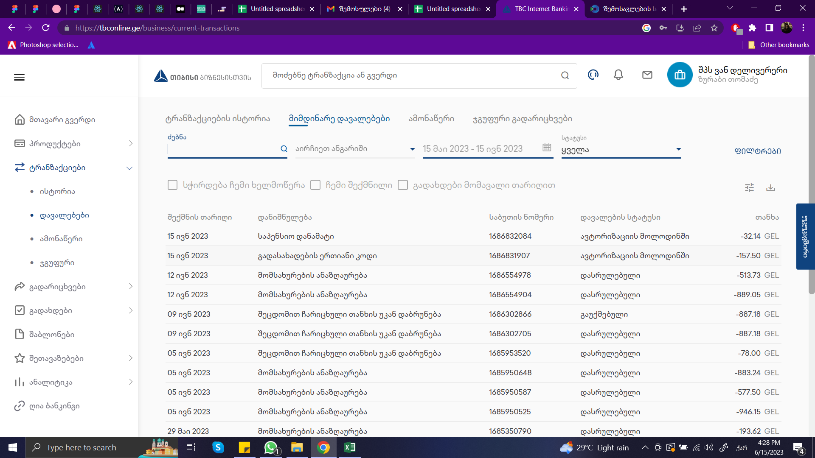
ვანი |  | deliverers
საშემოსავლო | 157.5 | ანგ ფაქტურა | 21,375.62 |  | დღგ | 3766 | 4388.75
საპენსიო | 32.14 | ბარათით | 4000 |  | საშემოსავლო | 622.75
 |  |  | 13 |  | საპენსიო | 127.1
 |  |  | 25,388.62 | 21515.779661

